Worksheet
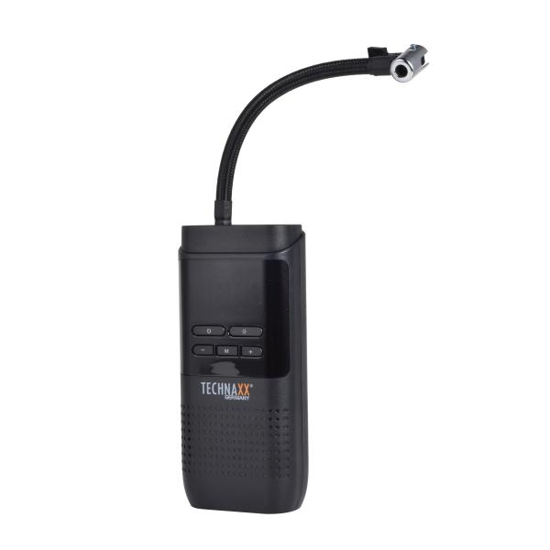
Technaxx Akku Luftkompressor TX-321

Artikelnummer | 5243 |  | VE | 20
EAN | 4260358128399 |  | Stück pro Palette | 600
Zollnummer | 84148011 |  | Lagen Pro Palette | Keine Angabe

Abmessungen - Artikel
Länge(cm) | Breite(cm) | Höhe(cm) | Gewicht(g)
17.7 | 8 | 4.4 | 508

Abmessungen - Artikelverpackung
Länge(cm) | Breite(cm) | Höhe(cm) | Leergewicht(g) | Gewicht(g) Artikel+Verpackung
22 | 12 | 6 | 30 | 624

Abmessungen - VE Karton (Masterkarton)
Länge(cm) | Breite(cm) | Höhe(cm) | Gewicht(g)
45 | 32 | 25 | 10500

Verpackung - Bestandteile
Rest Zubehör (g) | Papier/Pappe (g) | Styropor (g) | Kunstst. Hohlkörper(g) | Kunstst. Folien(g) | Materialverbunde (g)
0 | 0 | 0 | 0 | 0 | 0

Batterie- / Akkuinformationen
Batterie-benötigt | Batterie enthalten | Batterie-Typ | Batterie-System(Art)
Ja | Ja | Akku | Li-Ion - Lithium-Ionen-Akku
Anzahl(stk.) | Gewicht/Stk.(g) | Energiedichte(WH/Kg) | Leistung(WH)
1 | 32 | 0 | 0

Lithium Baterie
Energiegehalt | Gewicht (Kg)
0 | 0

Weiterführende Informationen
Technaxx Reseller Portal

